Sheet1
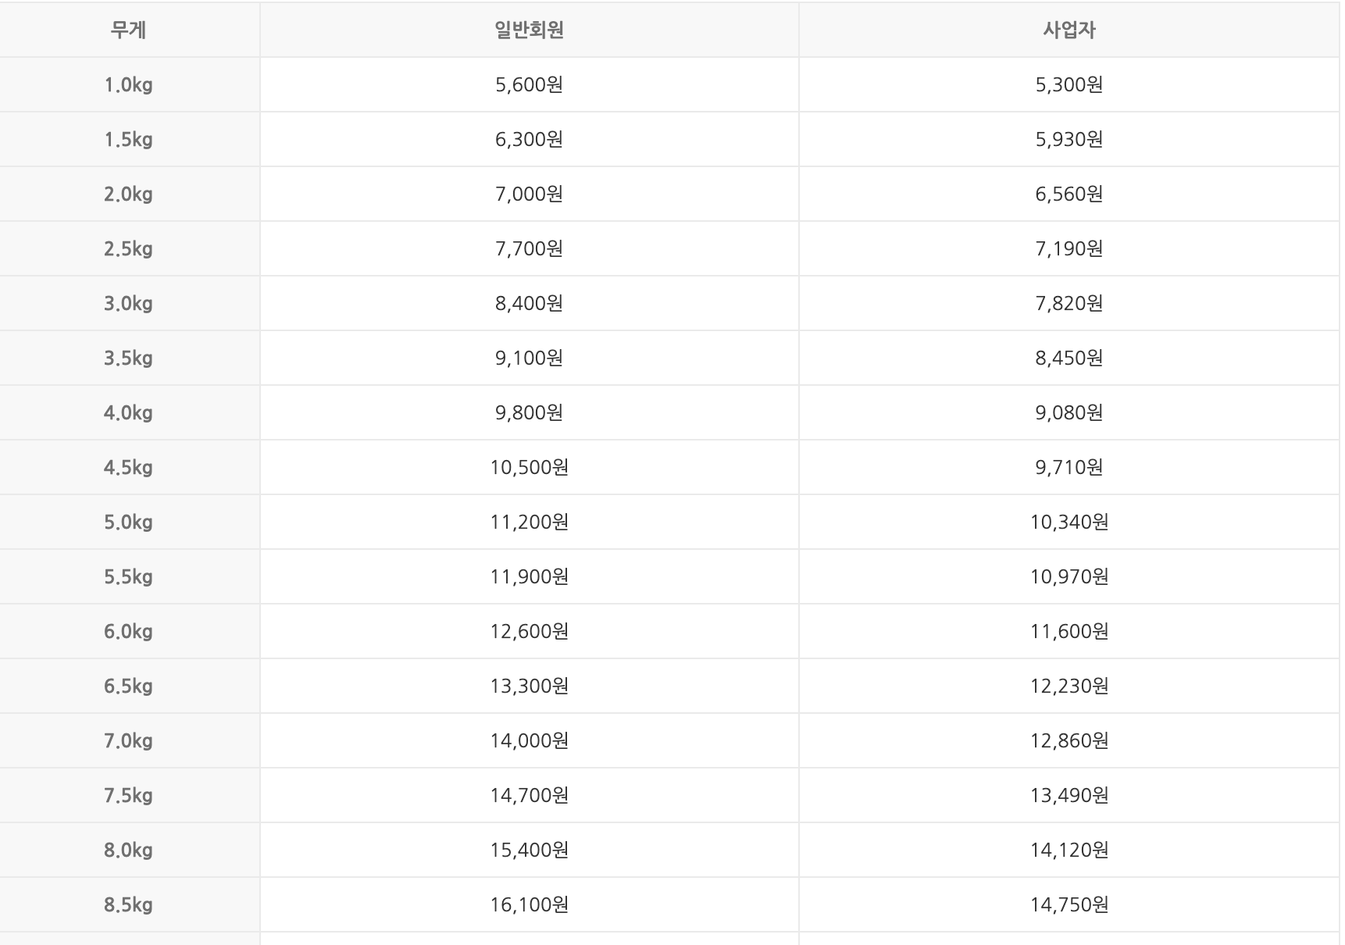
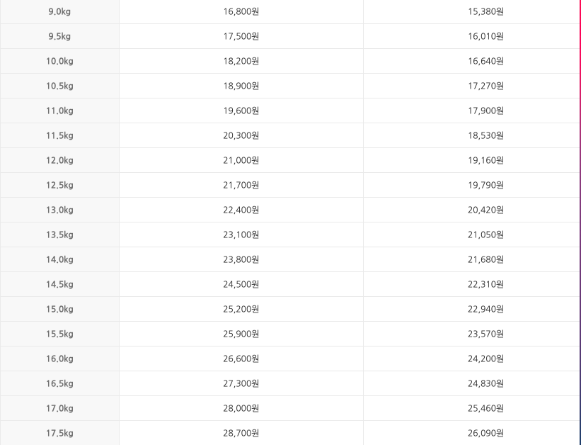
 |  | 환율 | 175 |  |  |  |  | 1~ 499 = 20, 500 ~ 999 = 40, 1,000 ~ = 5%
 |  |  |  |  |  |  |  |  |  |  |  |  |  |  | 77 |  |  |  |  |  |  |  |  | ₩13,475
상품명 | 원가 |  |  |  | 구매수량 | 총상품가격 | 내륙배송비 | 구매대행 | 전체가격 | 세금 |  |  | (중국)총합 | (원화)총합 | 개당원가 | 판매가 | 배송비 | 합 | 카드수수료(2%) | 사이트수수료(12%) | 정산금액 | 마진 | 마진율 | 판매가
 | 1688 | 알리바바 | 타오바오 | 도매꾹 |  |  |  |  |  | 관세(8%) | 부가세(10%) | 총 납부액
이어폰 | ¥1.90 |  |  |  | 40 | ¥76.00 | ¥13.00 | ¥20.00 | ₩19,075 | ¥7.12 | ¥8.90 | ₩0 | ¥109.00 | ₩38,150 | ₩954 | ₩5,000 | ₩2,500 | ₩7,500 | ₩150 | ₩900 | ₩6,450 | ₩5,496 | 85.21 | ₩5,000 | ₩5,000 | ₩5,000 | ₩5,000
 |  |  |  |  |  | ¥0.00 |  |  | ₩- | ¥0.00 | ¥0.00 | ₩0 | ¥0.00 | ₩- | #DIV/0! | ₩- | ₩- | ₩- | ₩- | ₩- | ₩- | #DIV/0! | #DIV/0!
 |  |  |  |  |  | ¥0.00 |  |  | ₩- | ¥0.00 | ¥0.00 | ₩0 | ¥0.00 | ₩- | #DIV/0! | ₩- | ₩- | ₩- | ₩- | ₩- | ₩- | #DIV/0! | #DIV/0!
 |  |  |  |  |  | ¥0.00 |  |  | #VALUE! | ¥0.00 | ¥0.00 | ₩0 | ¥0.00 | #VALUE! | #VALUE! | ₩- | ₩- | ₩- | ₩- | ₩- | ₩- | #VALUE! | #VALUE!
 |  |  |  |  |  | ¥0.00 |  |  | ₩- | ¥0.00 | ¥0.00 | ₩0 | ¥0.00 | ₩- | #DIV/0! | ₩- | ₩- | ₩- | ₩- | ₩- | ₩- | #DIV/0! | #DIV/0!
 |  |  |  |  |  | ¥0.00 |  |  | ₩- | ¥0.00 | ¥0.00 | ₩0 | ¥0.00 | ₩- | #DIV/0! | ₩- | ₩- | ₩- | ₩- | ₩- | ₩- | #DIV/0! | #DIV/0!
 |  |  |  |  |  | ¥0.00 |  |  | ₩- | ¥0.00 | ¥0.00 | ₩0 | ¥0.00 | ₩- | #DIV/0! | ₩- | ₩- | ₩- | ₩- | ₩- | ₩- | #DIV/0! | #DIV/0!
 |  |  |  |  |  | ¥0.00 |  |  | ₩- | ¥0.00 | ¥0.00 | ₩0 | ¥0.00 | ₩- | #DIV/0! | ₩- | ₩- | ₩- | ₩- | ₩- | ₩- | #DIV/0! | #DIV/0!
 |  |  |  |  |  | ¥0.00 |  |  | ₩- | ¥0.00 | ¥0.00 | ₩0 | ¥0.00 | ₩- | #DIV/0! | ₩- | ₩- | ₩- | ₩- | ₩- | ₩- | #DIV/0! | #DIV/0!
 |  |  |  |  |  | ¥0.00 |  |  | ₩- | ¥0.00 | ¥0.00 | ₩0 | ¥0.00 | ₩- | #DIV/0! | ₩- | ₩- | ₩- | ₩- | ₩- | ₩- | #DIV/0! | #DIV/0!
 |  |  |  |  |  | ¥0.00 |  |  | ₩- | ¥0.00 | ¥0.00 | ₩0 | ¥0.00 | ₩- | #DIV/0! | ₩- | ₩- | ₩- | ₩- | ₩- | ₩- | #DIV/0! | #DIV/0!
 |  |  |  |  |  | ¥0.00 |  |  | ₩- | ¥0.00 | ¥0.00 | ₩0 | ¥0.00 | ₩- | #DIV/0! | ₩- | ₩- | ₩- | ₩- | ₩- | ₩- | #DIV/0! | #DIV/0!
 |  |  |  |  |  | ¥0.00 |  |  | ₩- | ¥0.00 | ¥0.00 | ₩0 | ¥0.00 | ₩- | #DIV/0! | ₩- | ₩- | ₩- | ₩- | ₩- | ₩- | #DIV/0! | #DIV/0!
 |  |  |  |  |  | ¥0.00 |  |  | ₩- | ¥0.00 | ¥0.00 | ₩0 | ¥0.00 | ₩- | #DIV/0! | ₩- | ₩- | ₩- | ₩- | ₩- | ₩- | #DIV/0! | #DIV/0!
 |  |  |  |  |  | ¥0.00 |  |  | ₩- | ¥0.00 | ¥0.00 | ₩0 | ¥0.00 | ₩- | #DIV/0! | ₩- | ₩- | ₩- | ₩- | ₩- | ₩- | #DIV/0! | #DIV/0!
 |  |  |  |  |  | ¥0.00 |  |  | ₩- | ¥0.00 | ¥0.00 | ₩0 | ¥0.00 | ₩- | #DIV/0! | ₩- | ₩- | ₩- | ₩- | ₩- | ₩- | #DIV/0! | #DIV/0!
 |  |  |  |  |  | ¥0.00 |  |  | ₩- | ¥0.00 | ¥0.00 | ₩0 | ¥0.00 | ₩- | #DIV/0! | ₩- | ₩- | ₩- | ₩- | ₩- | ₩- | #DIV/0! | #DIV/0!

상품명

상품가격 | ¥ 59.00
내륙배송비 | ¥ -
배대지 | ¥ 31.00
배대지 옵션 | ¥ -
사입비합 | ¥ 90.00
사입비합 | ₩18,000

